Página1
Produtos | Descrição | Valor
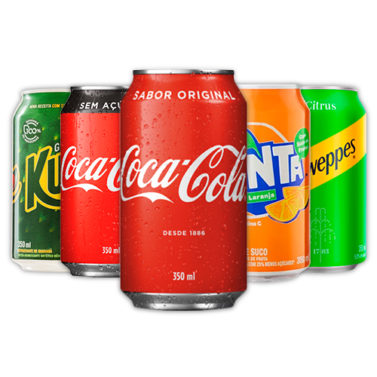 | Refrigerante LATA 350ml | R$ 4,99
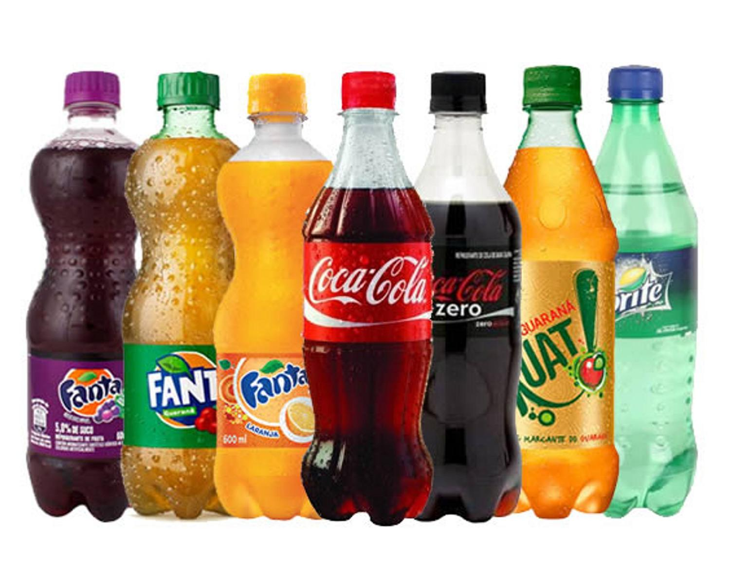 | Refrigerante Garrafa 600ml | R$ 6,99
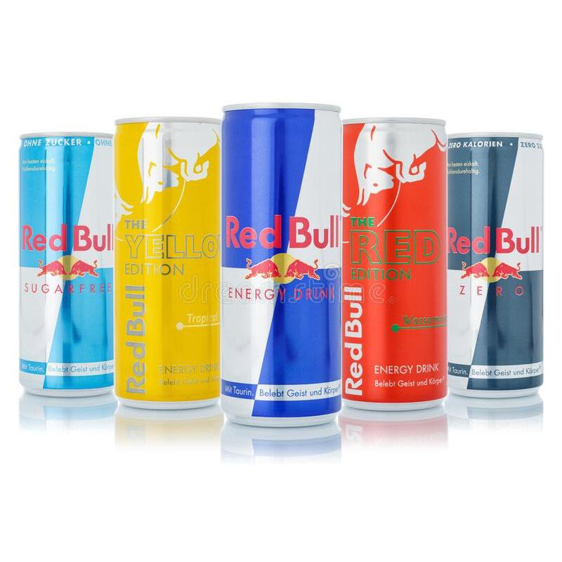 | Energético Red Bull Energy Drink 250ml | R$ 9,00 a unidade
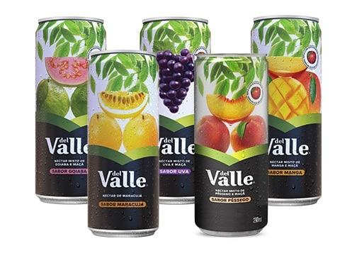 | Suco Del Valle Lata | R$ 4,99
 | Skol Lata | R$4,99
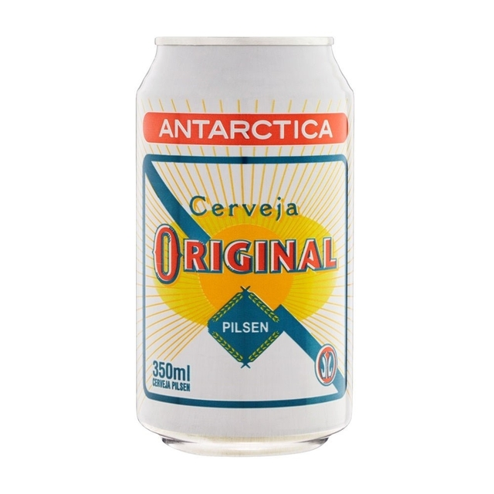 | Cerveja Pilsen Antarctica Original Lata 350ml | R$ 4,99
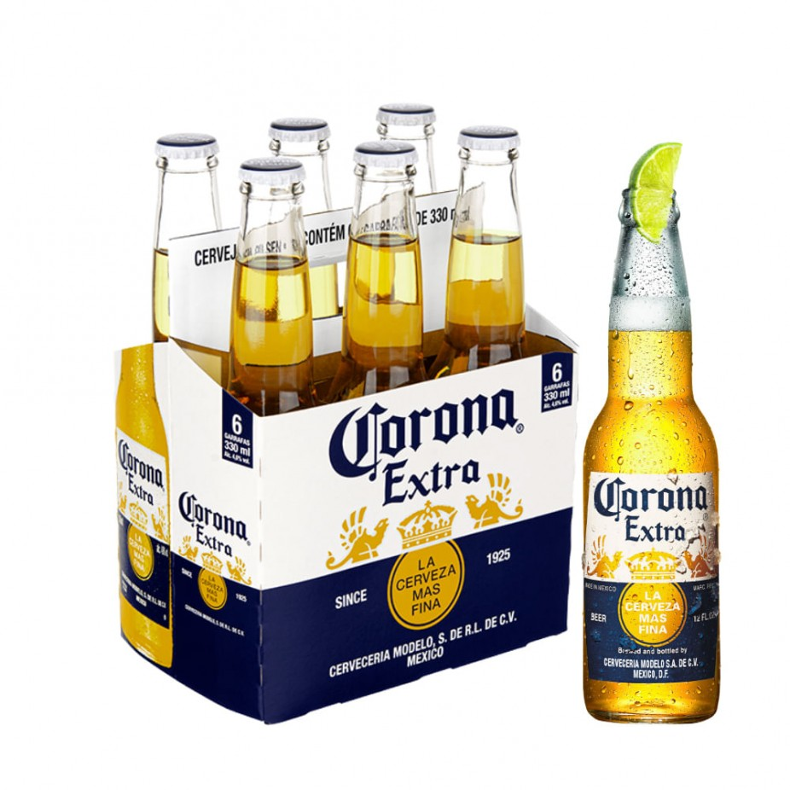 | CORONA LONG NECK 330ML | R$ 7,99 unidade
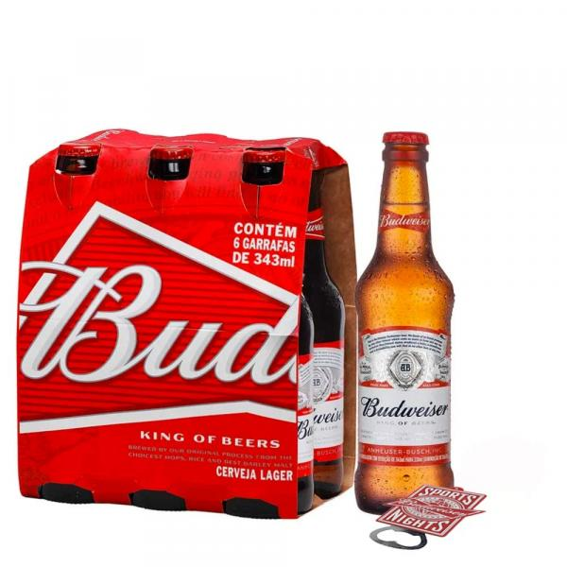 | BUDWEISER LONG NECK 330ML | R$ 7.99
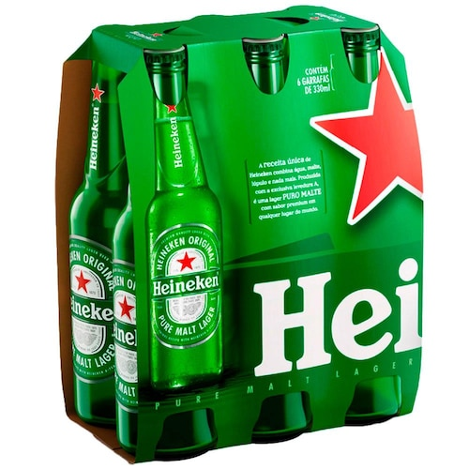 | Heineken Long Neck | R$ 7,99
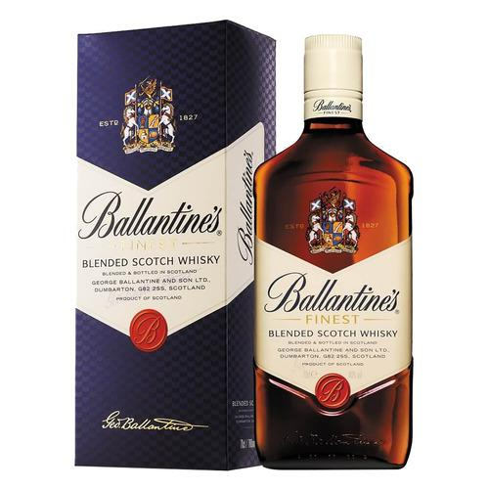 | Ballantine's Blended Finest Reino Unido 750 mL | R$ 79.99
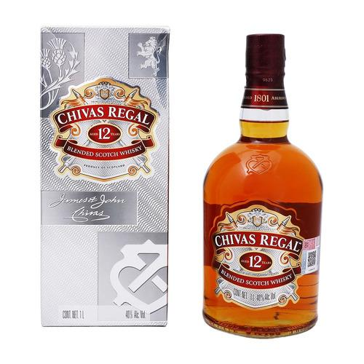 | Chivas Regal 12 Años Scotch escocês 750 mL | R$ 120,00
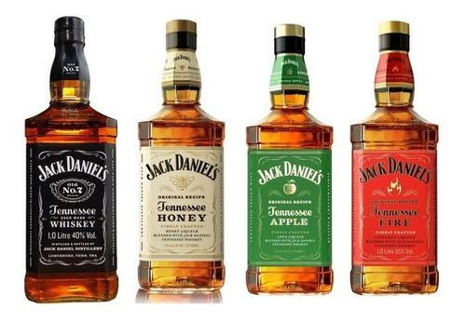 | Jack Daniel's Garrafa 1 L | R$ 149,99
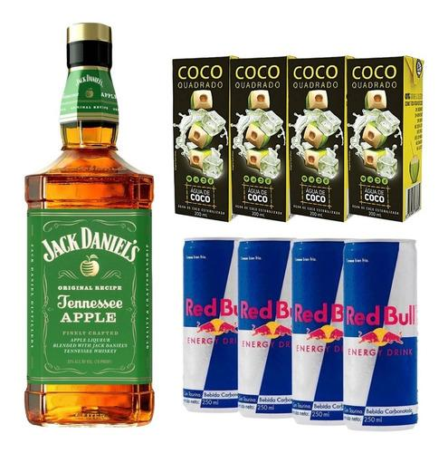 | Combo Whisky Jack Daniel's Apple/ Maça Verde + Red Bull | R$ 279,99
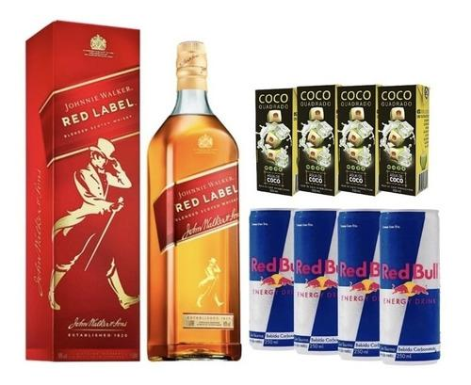 | Combo Whisky Red Label 1l + 4 Red Bull + 4 Águas De Coco | R$ 189,99
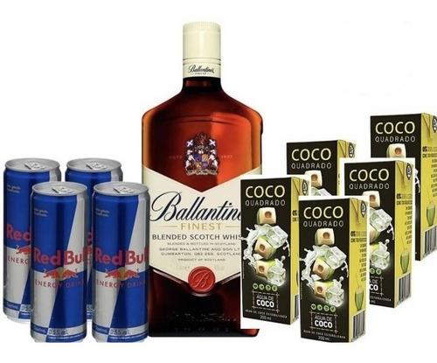 | Combo Whisky Ballantine's 1l + 4 Red Bull + 5 Aguas De Coco | R$ 179,99
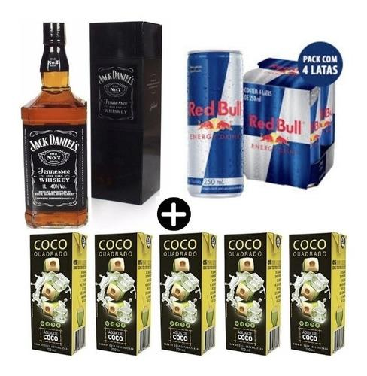 | Combo Whisky Jack Daniel's + Red Bull | R$ 259,99
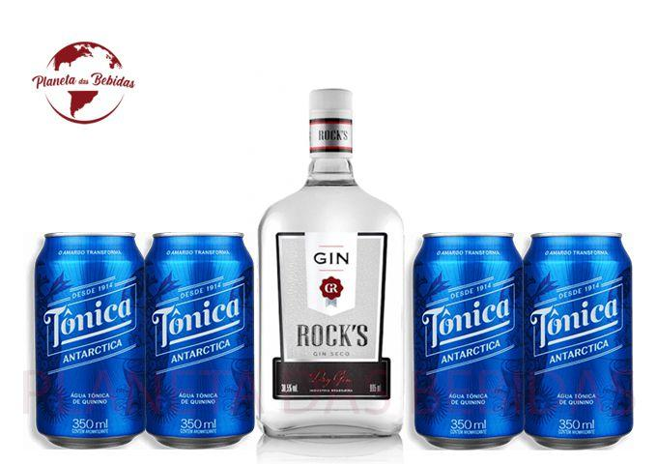 | Combo 1 Gin Rocks 995ml + 4 Tonica Antártica 350 ml - ROCK'S | R$ 59,99
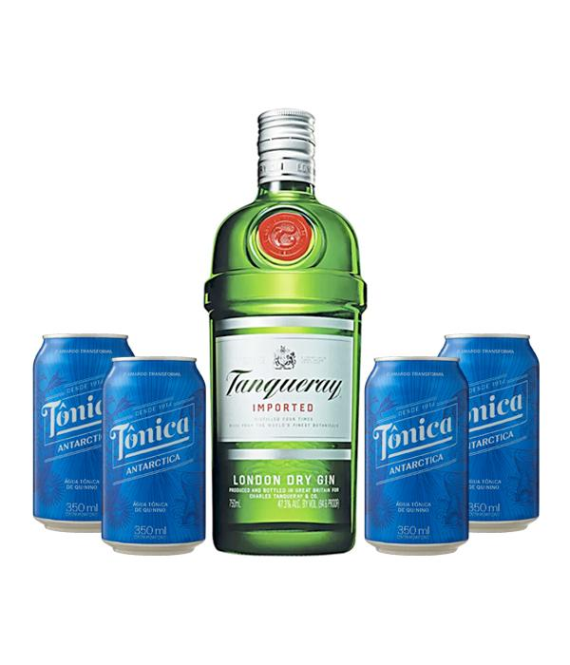 | 1 Gin Tanqueray + 4 águas tônicas | R$ 169,99
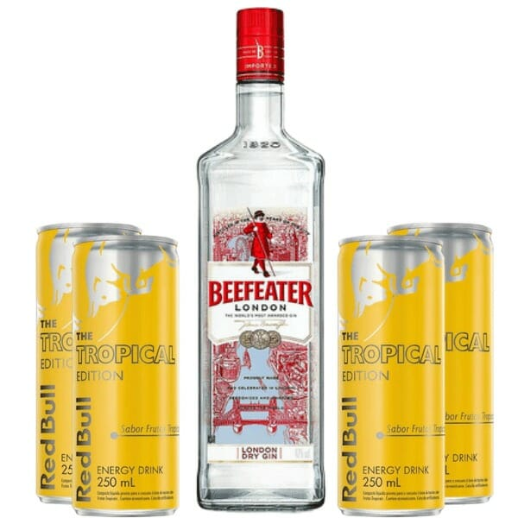 | 1 – Gin Beefeater London Dry 750ml 4 – Red Bull Tropical 250ml | R$ 129,00
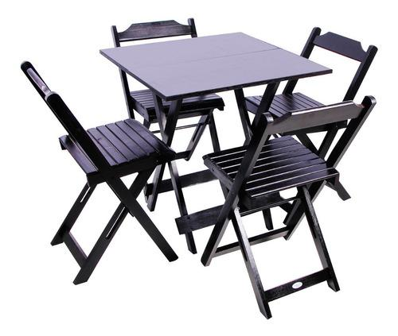 | Mesas pra reserva
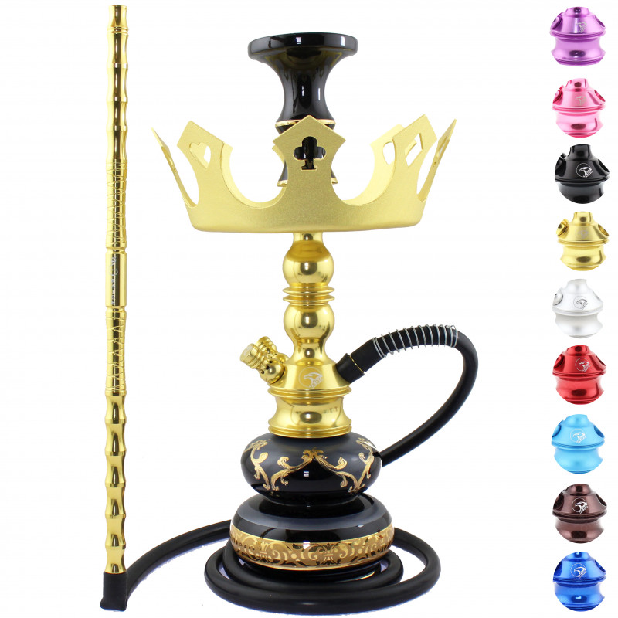 | Locação de narguile | a definir
 | ESSÊNCIA ZIGGY 50G (Selecione o sabor) | R$9,99 unidade
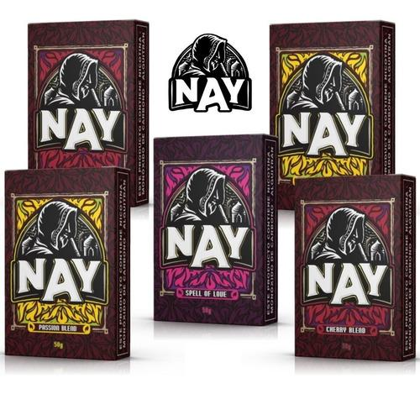 | ESSÊNCIA NAY 50G (Selecione o sabor) | R$9,99 unidade
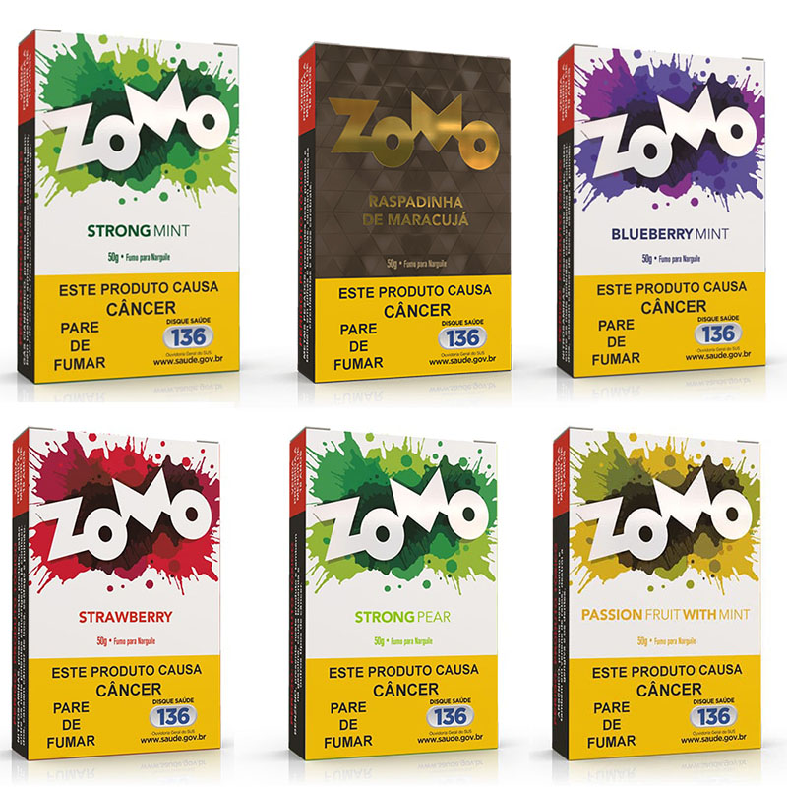 | ESSÊNCIA ZOMO 50G (Selecione o sabor) | R$ 9,99 unidade
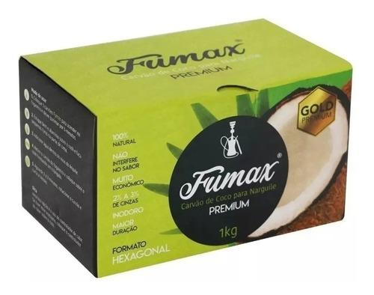 | CARVÃO FUMAX HEXAGONAL - 1k | R$ 39,99
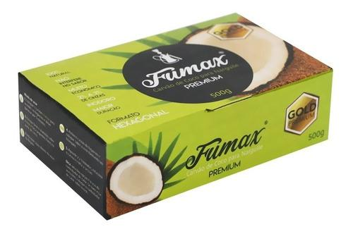 | CARVÃO FUMAX HEXAGONAL - 500g | R$ 24,99
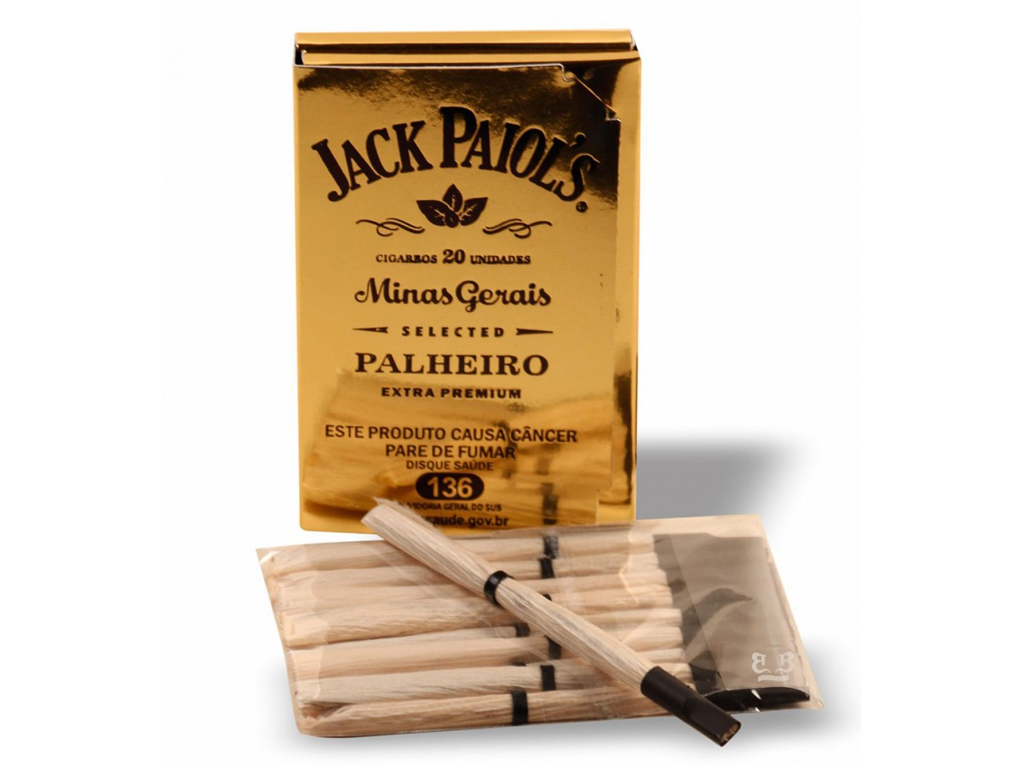 | CIGARRO DE PALHA - JACK PAIOLS PREMIUM | R$ 19,99
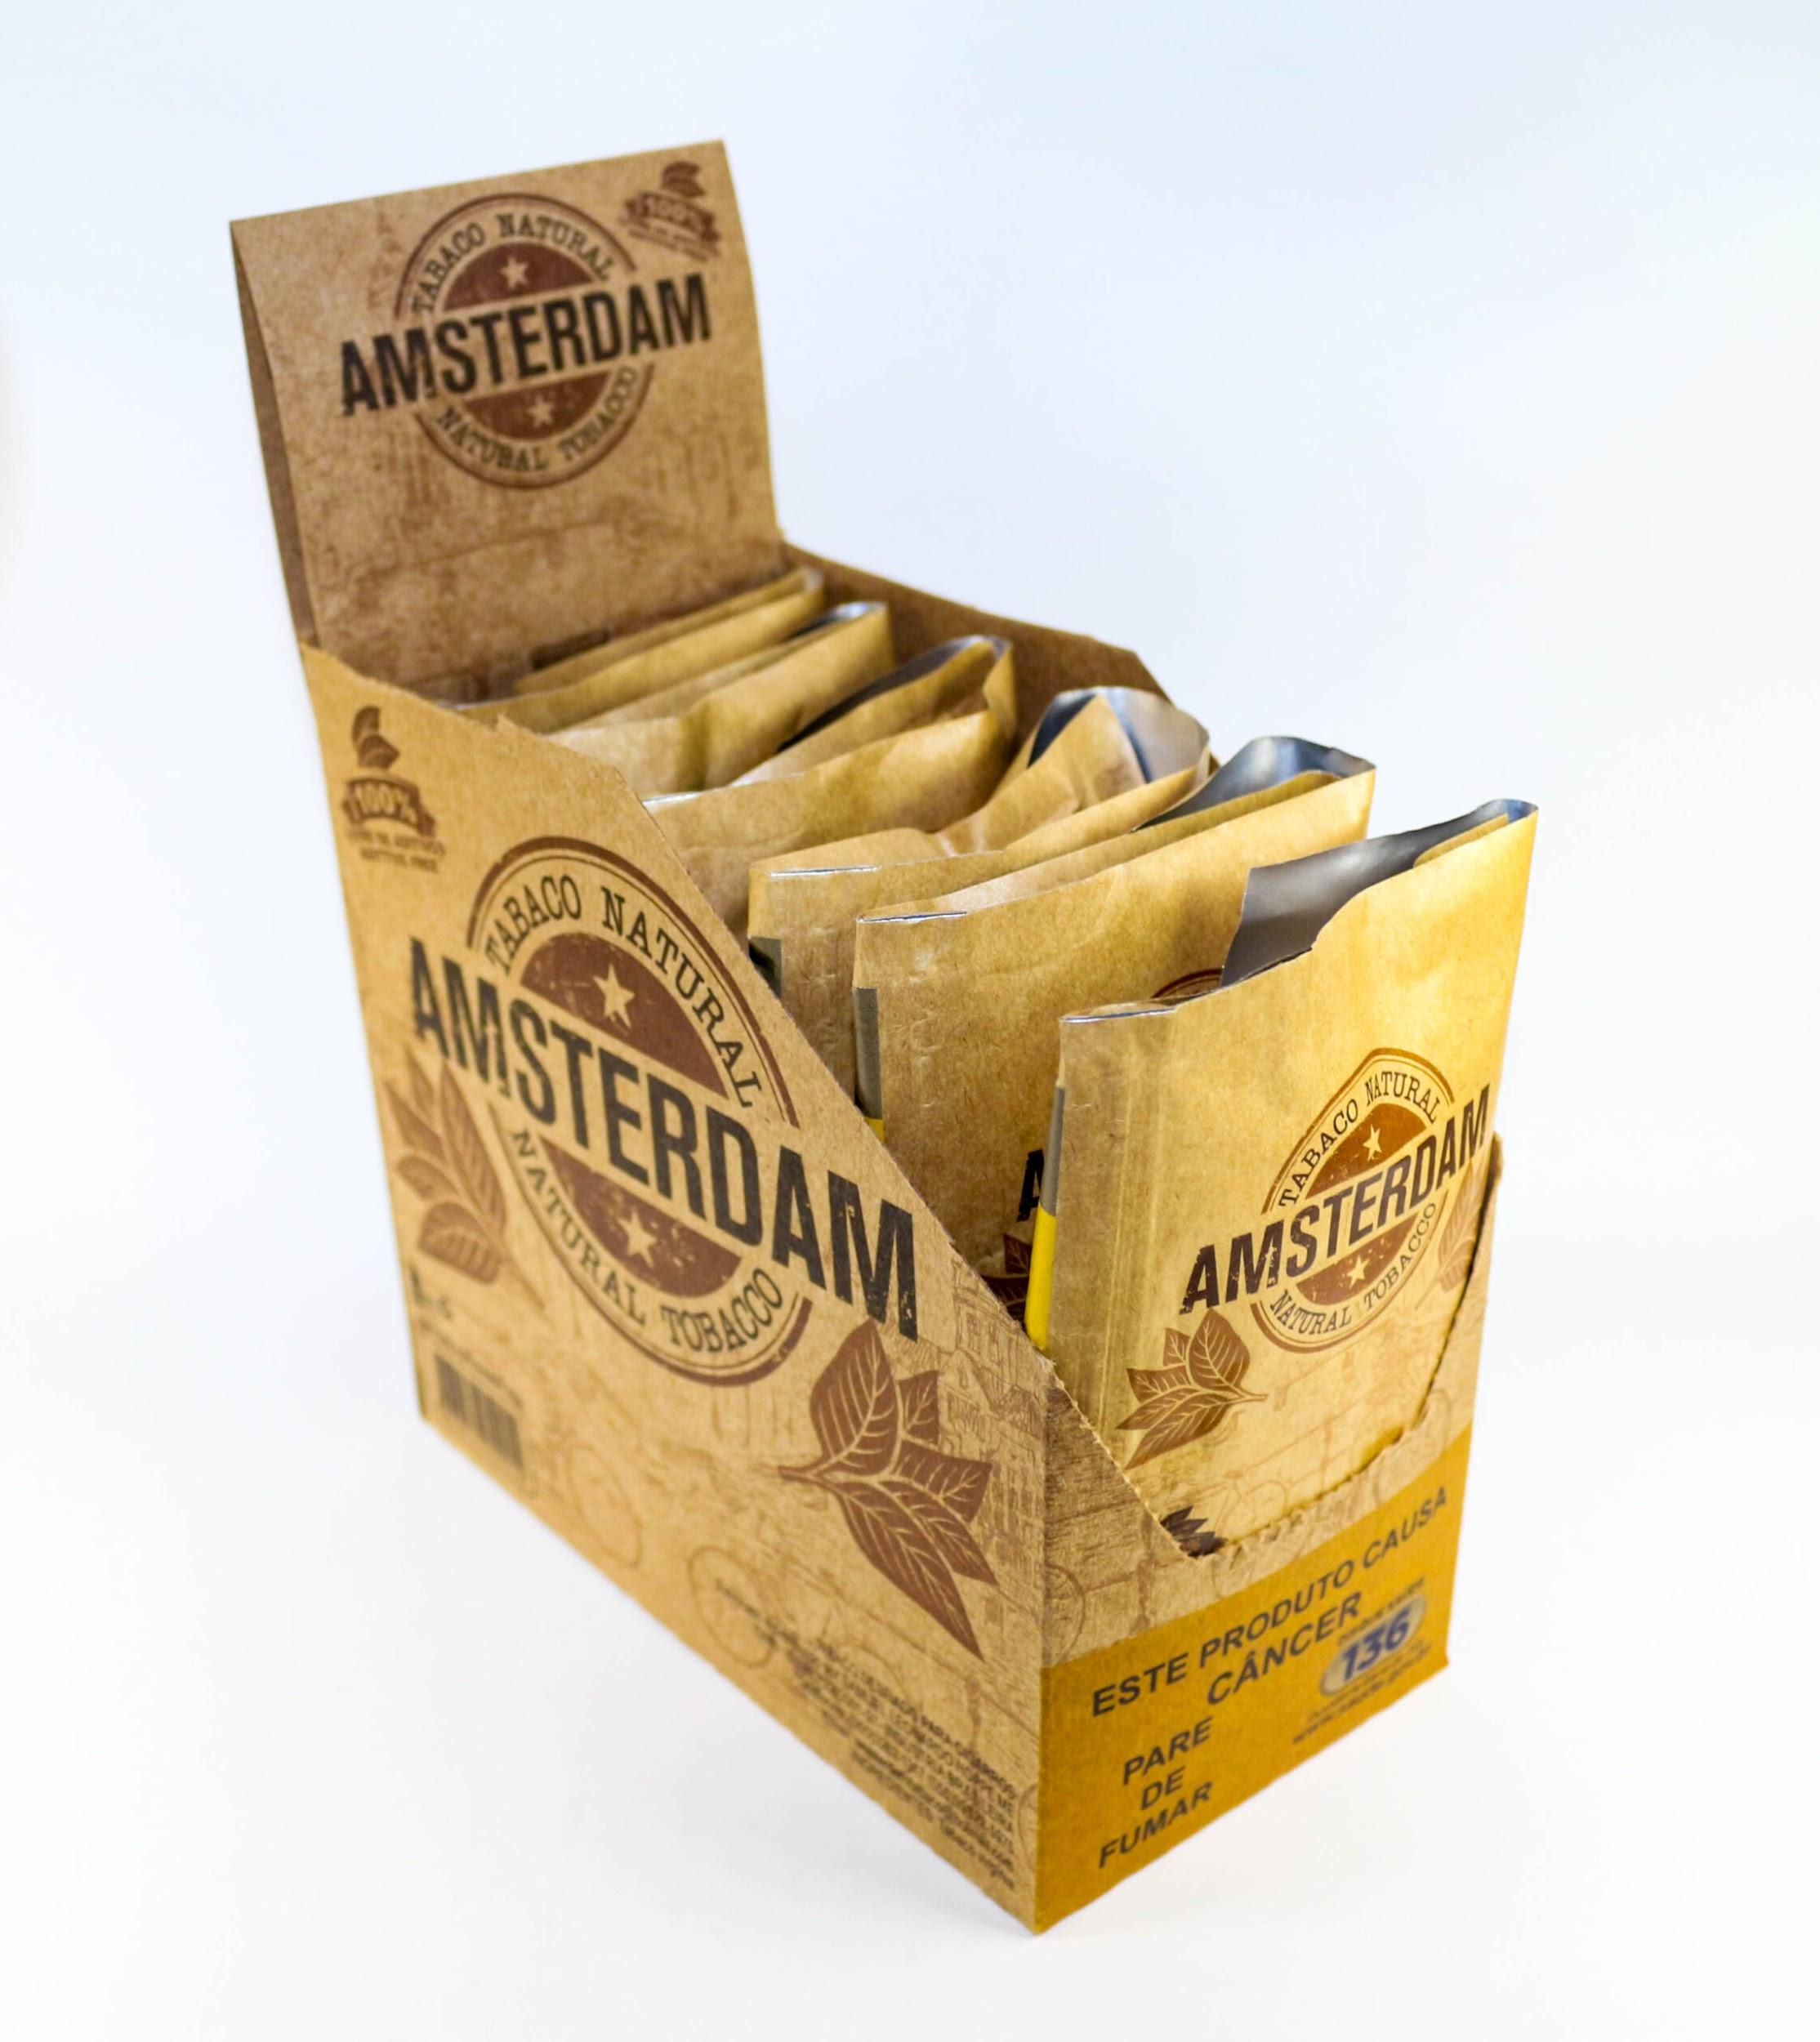 | TABACO AMSTERDAM - 25 G | R$ 20,00
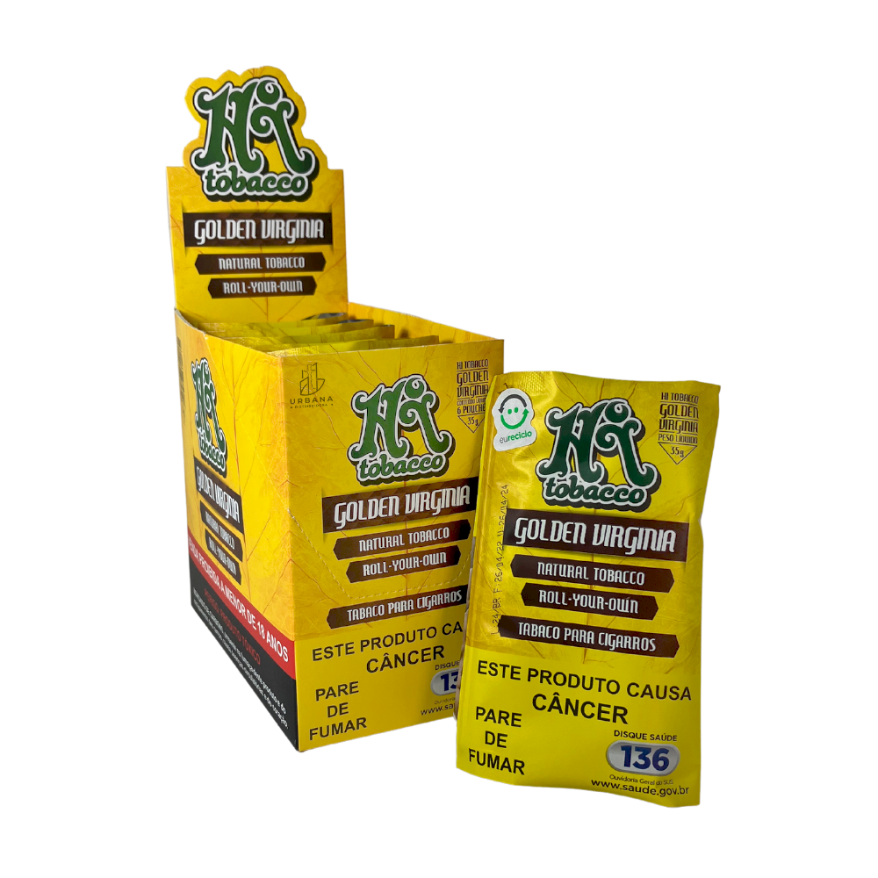 | HI TABACO - GOLDEN VIRGINIA 35G | R$ 24,99
 | Piteira Pronta Chillin 5mm - 50 Filtros - Tabacaria | R$ 12,99
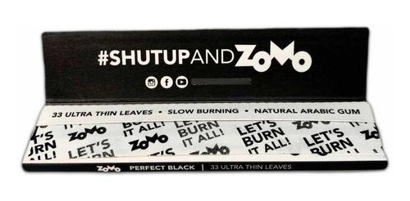 | Seda Zomo Perfect Black | R$ 6,99 unidade
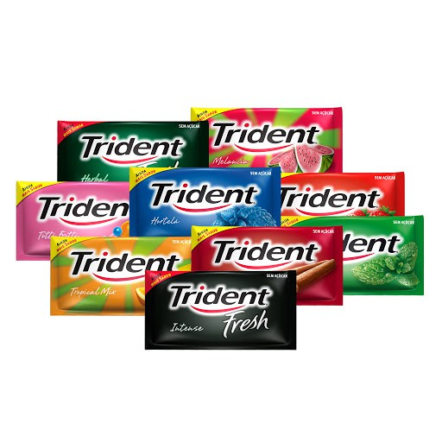 | Chiclete Trident | R$ 2,80 Unidade
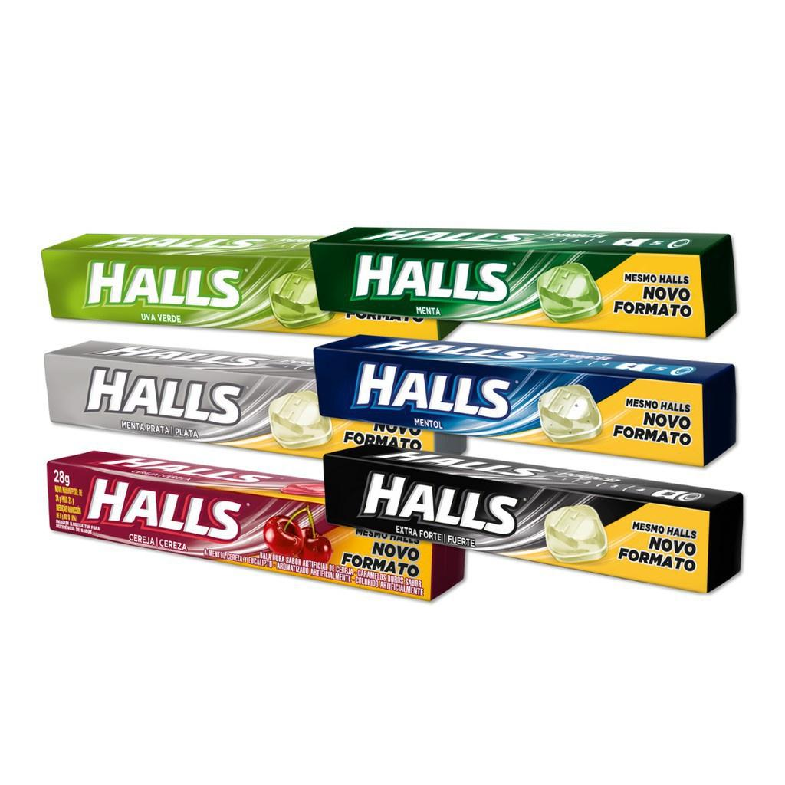 | Bala Halls 28g | R$ 1,99 unidade
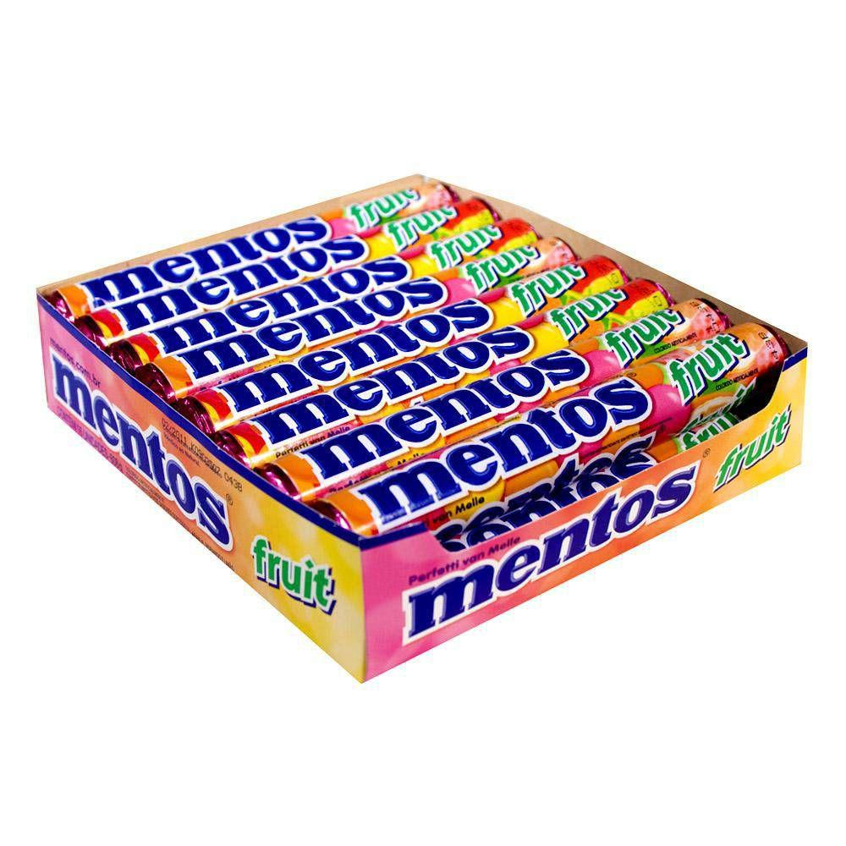 | Bala Mentos Fruit | R$ 2,99 unidade

